CONSIGNAS DEL TPF
DEMOBLAZE
 | Trabajo Integrador
Curso: Testing Alumna: Ramos, Gladys Angélica Comisión: 195
Consignas:
1- Ingresar al SUT: https://www.demoblaze.com/
2-Armar el plan de pruebas para la funcionalidad que consideres más importante en el sistema
3- Diseñar al menos 5 casos de prueba
4-Ejecutarlos
5- Ejecutar una sesión de testing exploratorio sobre la funcionalidad de Sign up
6-Reportar un defecto que provenga del ejercicio 4 o 5
7- Reportar una mejora

Diseño Casos de Prueba
DEMOBLAZE

ID | Prioridad | T.C | Título / Nombre | Descripción | Precondición

TC 001 | Alta | Sing Up | Sing Up | Solicita registrarse | Tener un email valido
TC 002 | Alta | Login | Inicio Sesion | Un usuario debe loguearse para hacer uso del sistema, y para ello debe hacer “login” con su usuario y password. | El usuario debe estar registrado en el sistema.
TC 003 | Medio | Login | Prueba de 2 intentos al login | El usuario se equivoca, al ingresar usuario y password, pero en su segundo intento lo hace bien y accede al sistema. | El usuario debe encontrarse en la pantalla de logueo y haber fallado anteriormente en un intentos de logueo.
TC 004 | Medio | Login | Prueba de 3 intentos al login | El usuario se equivoca, al ingresar usuario y password, pero en su tercer intento lo hace bien y accede al sistema. | El usuario debe encontrarse en la pantalla de logueo y haber fallado anteriormente dos intentos de logueo
TC 005 | Medio | Login | Cuenta bloqueada | El usuario ingresa, usuario y password, pero en su cuarto o superior intento y tiene bloqueada la cuenta. | El usuario debe encontrarse en la pantalla de logueo y haber fallado anteriormente tres intentos de logueo.

Ejecución T.C. 001
DEMOBLAZE

ID | Prioridad | TC | Título / Nombre | Descripción | Precondición | Pasos |  |  |  |  | Estado de diseño | Tipo ejecución | Creado por | Evidencia
 |  |  |  |  |  | # | Acción | Resultado esperado | Resultado Obtenido | Versión 1.0
TC 001 | Alta | Sing Up | Sing Up | Solicita registrarse | Tener un email valido | 1 | El usuario accede al sistema en la URL principal. | El usuario visualiza la pagina. | Ok. | Ok. | Creado | Realizado | Gladys Ramos | 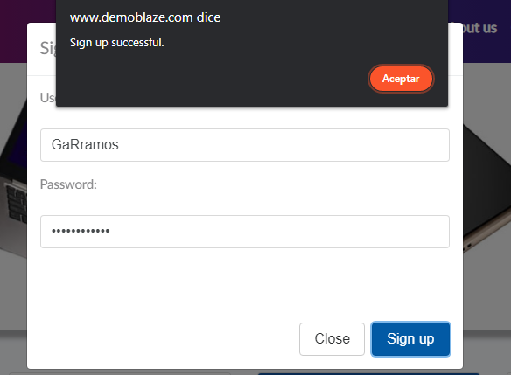
 |  |  |  |  |  | 2 | El usuario hace click en Sin up | Se visualiza la pagina de Sin up. | Ok. | Ok.
 |  |  |  |  |  | 3 | El usuario proporciona un nombre de usuario y password. | Se visualiza los datos ingresados. | Ok. | Ok.
 |  |  |  |  |  | 4 | El usuario hace click en el opcion Sig up | Los datos ingresados son validados por el sistema, en caso de ser correcto ingresa a la plataforma. | Ok. | Ok.

Ejecución T.C. 002
DEMOBLAZE

ID | Prioridad | TC | Título / Nombre | Descripción | Precondición | Pasos |  |  |  |  | Estado de diseño | Tipo ejecución | Creado por | Evidencia
 |  |  |  |  |  | # | Acción | Resultado esperado | Resultado Obtenido | Version 1.0
TC 002 | Alta | Login | Inicio Sesion | Un usuario debe loguearse para hacer uso del sistema, y para ello debe hacer “login” con su usuario y password. | El usuario debe estar registrado en el sistema. | 1 | El usuario accede al sistema en la URL principal. | El usuario visualiza la pagina. | OK | OK | Creado | Realizado | Gladys Ramos | 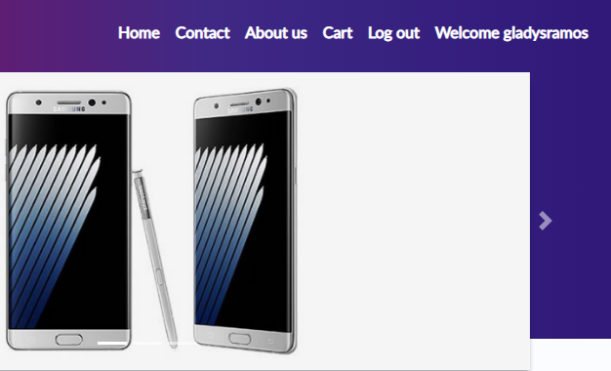
 |  |  |  |  |  | 2 | El usuario hace click en el enlace de Log in. | Se visualiza la pagina de Login. | OK | OK
 |  |  |  |  |  | 3 | El usuario proporciona su nombre de usuario y password correctos. | Se visualiza los datos ingresados. | OK | OK
 |  |  |  |  |  | 4 | El usuario hace click en la opcion Log in. | Los datos ingresados son validados por el sistema e ingresa a la plataforma. | OK | OK

Ejecución T.C. 003
DEMOBLAZE

ID | Prioridad | TC | Título / Nombre | Descripción | Precondición | Pasos |  |  |  |  | Estado de diseño | Tipo ejecución | Creado por | Evidencia
 |  |  |  |  |  | # | Acción | Resultado esperado | Resultado Obtenido | Version 1.0
TC 003 | Medio | Login | Prueba de 2 intentos al login | El usuario se equivoca, al ingresar usuario y password, pero en su segundo intento lo hace bien y accede al sistema. | El usuario debe encontrarse en la pantalla de logueo y haber fallado anteriormente en un intentos de logueo. | 1 | El usuario proporciona su nombre de usuario y password correctos. | Se visualiza los datos ingresados. | OK | OK | Creado | Realizado | Gladys Ramos
 |  |  |  |  |  | 2 | El usuario hace click en la opcion Log in. | Los datos ingresados son validados por el sistema e ingresa a la plataforma. | OK | OK

Ejecución T.C. 004
DEMOBLAZE

ID | Prioridad | TC | Título / Nombre | Descripción | Precondición | Pasos |  |  |  |  | Estado de diseño | Tipo ejecución | Creado por | Evidencia
 |  |  |  |  |  | # | Acción | Resultado esperado | Resultado Obtenido | Version 1.0
TC 004 | Medio | Login | Prueba de 3 intentos al login | El usuario se equivoca, al ingresar usuario y password, pero en su tercer intento lo hace bien y accede al sistema. | El usuario debe encontrarse en la pantalla de logueo y haber fallado anteriormente dos intentos de logueo. | 1 | El usuario proporciona su nombre de usuario y password correctos. | Se visualiza los datos ingresados. | OK | OK | Creado | Realizado | Gladys Ramos
 |  |  |  |  |  | 2 | El usuario hace click en el opcion Login. | Los datos ingresados son validados por el sistema e ingresa a la plataforma. | OK | OK

Ejecución T.C. 005
DEMOBLAZE

ID | Prioridad | TC | Título / Nombre | Descripción | Precondición | Pasos |  |  |  |  | Estado de diseño | Tipo ejecución | Creado por | Evidencia
 |  |  |  |  |  | # | Acción | Resultado esperado | Resultado Obtenido | Version 1.0
TC 005 | Medio | Login | Cuenta bloqueada | El usuario ingresa, usuario y password, pero en su cuarto o superior intento y tiene bloqueada la cuenta. | El usuario debe encontrarse en la pantalla de logueo y haber fallado anteriormente tres intentos de logueo. | 1 | El usuario proporciona su nombre de usuario y password correctos o incorrectos. | Se visualiza los datos ingresados. | OK | OK | Creado | Realizado | Gladys Ramos | 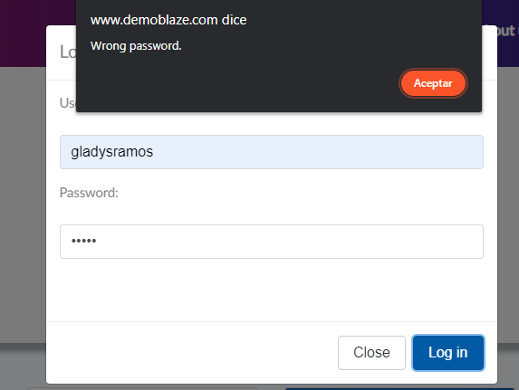
 |  |  |  |  |  | 2 | El usuario hace click en el opcion Login. | El sistema verifica que la cuenta se encuentra bloqueada e informa al usuario que se ponga en contacto con el administrador. | Bug reporte | no paso

Exploratorio Sing UP

EXPLORATORIO SING UP |  | TEMPLATE EXPLORATORIO
DEMOBLAZE
DEMOBLAZE

BUG | RECOMENDACIÓN/MEJORAS |  | ID:001 | ESTADO: INICIADO | PRIORIDAD: | SEVERIDAD:
1- El campo username no tiene campos con limites de caracteres. | 1-Colocar un determinado limite de carácter para el surname. 1 a 20 carácter.
2- El campo pasword no tiene campos con limites de caracteres. | 2-Colocar un determinado limite de carácter y alfanumerico para el password. |  |  |  | ALTA | ALTA
3-El campo username y password no tiene los campos obligatorios. | 3-En el campo username y password tenga campos obligatorio(*).
4-El campo username y password, se encuentra con los mismos datos al realizar un nuevo sing up. | 4-El campo username y password se encuentre limpio al realizar otro sing up. |  | FECHA:20/03/2023 |  | ASIGNADO A: Gladys Ramos | AMBIENTE: SITIO WEB "DEMOBLAZE"
5-Mensaje de alerta que se registro exitosamente, sale fuera del contexto de la ventana del sing up. | 5-El usurio visualize en la ventana el alerta registrado exitosamente.
6- Campo email | 6- Loguearse con un email (gmail, yahoo..) Por cuestiones de seguridad, legalidad.
7- Campo opciones de logueo. | 7- Loguearse con redes sociales (Facebook, etc..)
 |  |  | TITULO/NOMBRE: SING UP

 |  |  | DESCRIPCIÓN: Al completar todos los campos Username y Password, Se registra exitosamente.

 |  |  | PASOS PARA REPRODUCIR LA EXPLORACION: 1-EL usuario visualiza la pagina del sitio DEMOBLAZE 2-El usuario hace click en SING UP 3-El usuario visualiza el formulario de SING UP 4-El usuario completa con el Username y Password. 5-El usuario espera que el sistema valide los datos ingresados. 6-El usuario visualiza el alert que esta registrado exitosamente.

 |  |  | RESULTADO ACTUAL: El usuario se registra exitosamente.

 |  |  | RESULTADO ESPERADO: El usuario se registra exitosamente. Mejora: Se podria mejorar la interfaz.

 |  |  | 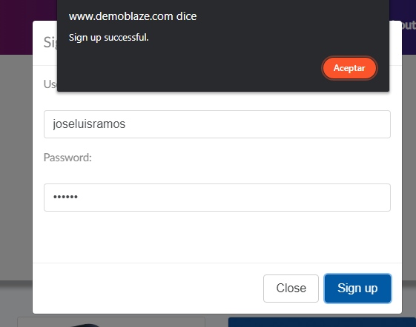 EVIDENCIA:

Bug y Mejoras
TEMPLATE DE DEFECTOS
DEMOBLAZE

 | ID:001 | ESTADO: INICIADO | PRIORIDAD: | SEVERIDAD:
 |  |  | ALTA | MEDIA

 | FECHA:22/03/2023 | Fecha: 01/04/2023 | ASIGNADO A: Gladys Ramos | AMBIENTE: WEB SITIO "DEMOBLAZE"

 | TITULO/NOMBRE: Cuenta bloqueada

 | DESCRIPCIÓN: El usuario ingresa, usuario y password, pero en su cuarto o superior intento y tiene bloqueada la cuenta.

 | PASOS PARA REPRODUCIR EL DEFECTO: 1-El usuario proporciona su nombre de usuario y password correctos o incorrectos. 2-Se visualiza los datos ingresados. 3-El usuario hace click en el opcion Login. 4-El sistema verifica que la cuenta se encuentra bloqueada e informa al usuario que se ponga en contacto con el administrador.

 | RESULTADO ACTUAL: El usuario ingresa username y password, pero puede ingresar con los datos validos.

 | RESULTADO ESPERADO: El sistema debería haber arrojado un alerta con un mensaje bloquedo, pero arroja un alerta que estan mal el password. MEJORA: 1-Podria tener en username y password campos obligatorios. 2-Podria tener un botón de recuperar contraseña. 3-Podría arrojar un alerta correctamente "La cuenta esta bloquedo".

 | 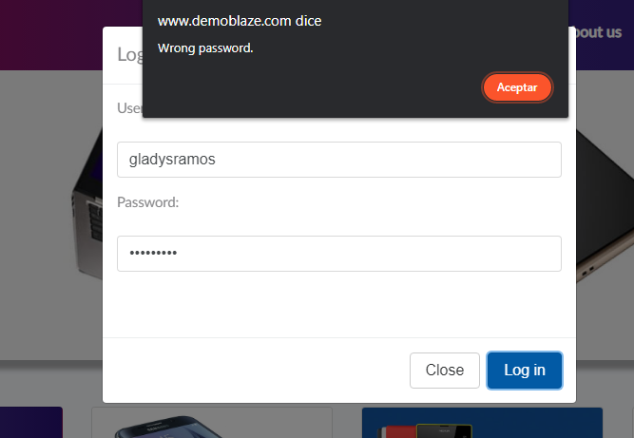 EVIDENCIA:

Metricas
Modulos | #Sesiones planificadas | #Sesiones ejecutadas | #Sesiones pendiente | #Incidentes | Progreso %
Sing Up | 1 | 1 | 0 | 0 | 100
Login | 4 | 4 | 0 | 1 | 100
Resultado | #Sesiones planificadas | #Sesiones ejecutadas | #Sesiones pendiente | #Incidentes | Progreso %
 | 5 | 5 | 0 | 1 | 100

Sesiones planificadas
Modulos

